Табличное представление
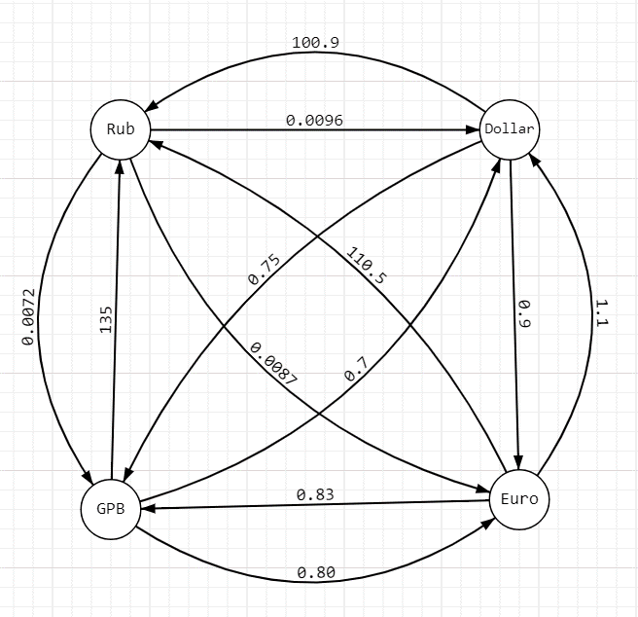
 |  | Курсы обмена валют
 |  |  | Rub | Dollar | Euro | GBP
 |  | Rub | 1 | 0.0096 | 0.0087 | 0.0072
 |  | Dollar | 100.9 | 1 | 0.9 | 0.75
 |  | Euro | 110.5 | 1.1 | 1 | 0.83
 |  | GBP | 135 | 0.7 | 0.8 | 1

 |  | Тест 1 | 1 Rub to GBP | How to buy max GBP?
 |  |  |  | Не выгодно | = | обмен туда обратно не выгоден.
 |  |  |  | Стало меньше | = | На предыдущем этапе было больше ресурсов

 |  | Конвертация |  |  |  |  |  |  | {'Rub': 1, 'Dollar': 0.0096, 'Euro': 0.0087, 'GPB': 0.007220999999999999}
 |  | Этап 1 | Rub | Dollar | Euro | GBP |  |  | {'Rub': 2, 'Dollar': 0.0192, 'Euro': 0.0174, 'GPB': 0.014441999999999998}
 |  | Rub | 1 | 0.009608917075 | 0.0087 | 0.0072233459 | Получено GBP |  |  |  | Нужно считать, что расстояние от вершины до неё самой = 1
 |  |  |  |  |  |  |  |  |  |  | ВСЕГДА
 |  |  |  |  |  | Последующая возможная конвертация

 |  | Этап 2 | Dollar в наличии | Rub | Euro | GBP |  | Этап 2 | Euro в наличии | Rub | Dollar | GBP |  | Этап 2 | GBP в наличии | Rub | Dollar | Euro
 |  | Dollar | 0.0096 | Не выгодно | 0.0086480253675 | 0.0072066878063 | Стало меньше | Euro | 0.0087 | Не выгодно | 0.0095986038394 | 0.00724258290 | Получено GBP | GBP | 0.0072233459 | Не выгодно | 0.0050563421 | 0.005778676683 |  | Получено GBP
 |  |  |  |  |  |  |  |  |  |  | Стало меньше

Этап 3 | Euro в наличии | Rub | Dollar | GBP |  |  |  |  |  |  |  |  |  | Этап 3 | Euro в наличии | Rub | Dollar | GBP
Euro | 0.00865 | 0.9556 | Не выгодно | 0.0071778610551 | Стало меньше |  |  |  |  |  |  |  |  | Euro | 0.00578 | 0.6385 | 0.0064 | Не выгодно | Стало меньше
 |  | Стало меньше |  |  |  |  |  |  |  |  |  |  |  |  | Стало меньше
Этап 3 | GBP в наличии | Rub | Dollar | Euro |  |  |  |  |  |  |  |  |  | Этап 3 | GBP в наличии | Rub | Dollar | Euro
GBP | 0.0071778610551 | 0.9690 | Не выгодно | 0.005742288844 |  |  |  |  |  |  |  |  |  | GBP
 | Стало меньше | Стало меньше |  | Стало меньше |  |  |  |  |  |  |  |  |  |  | Стало меньше | Стало меньше |  | Стало меньше

